Sheet1
栾川山水文苑项目s1地块标识标牌清单
序号 | 图片 | 名称 | 参考规格（mm） | 单位 | 制作数量 | 材质 | 单价 | 总价 | 备注

1 |  | 总平面图 | 1635*1300 | 个 | 2 | 1.2mm不锈钢激光切割造型 焊接精工打磨 烤漆工艺，图文丝网印刷；含预埋件。 | 2150 | 4300
2 |  | 访客请登记 | 300*120 | 个 | 2 | 1.2m不锈钢激光切割造型烤漆，图文丝网印刷 | 95 | 190
3 |  | 多功能指示牌 | 2600*1140 | 个 | 5 | 1.2mm不锈钢激光切割造型焊接精工打磨采用汽车烤漆，圆管Φ76*3mm，烤漆，箭头：图文丝网印刷。 | 1000 | 5000
4 |  | 户外公告栏 | 2430*2100 | 个 | 3 | 1.2mm不锈钢激光切割造型焊接精工打磨采用汽车烤漆，图文丝网印刷；内框：采用8mm钢化玻璃，背开门工艺；方管建议100*3mm，烤漆。 | 2850 | 8550
5 |  | 文明公约 | 1650*780 | 个 | 4 | 1.2mm不锈钢激光切割造型焊接精工打磨采用汽车烤漆，内框文字：图文丝网印刷；立柱80*80*3方管烤漆。 | 1550 | 6200
6 | 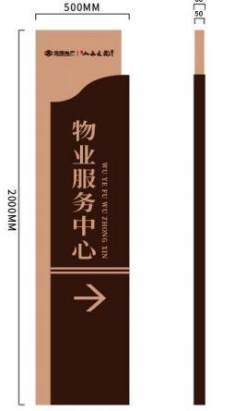 | 物业服务中心 | 2000*500*60 | 个 | 1 | 1.2mm不锈钢激光切割造型分层焊接精工打磨采用汽车烤漆，部分内容图文丝印或者采用UV打印方式。 | 1180 | 1180
7 | 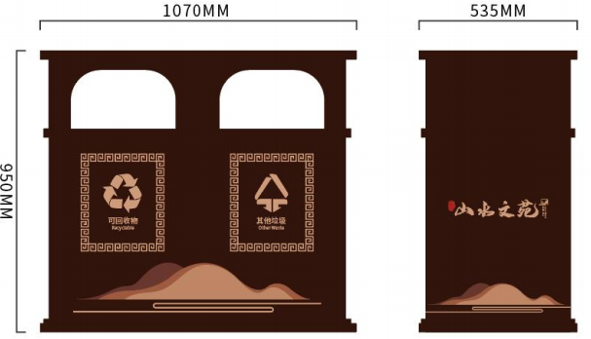 | 景观垃圾桶 | 1070*535*950 | 组 | 20 | 1.2mm不锈钢激光切割造型焊接精工打磨 油漆采用汽车烤漆，垃圾桶花纹采用，3mm不锈钢雕刻，假山以及logo文字采用丝印。 | 1150 | 23000 | 双桶为1组
8 | 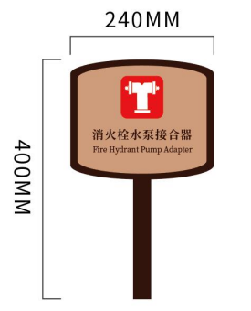 | 警示牌（水泵接合器、消火栓） | 400*240*30 | 个 | 31 | 1.0mm不锈钢激光切割造型焊接精工打磨 油漆采用汽车烤漆，图文丝网印刷；方管30*30*2mm，烤漆 | 200 | 6200
9 | 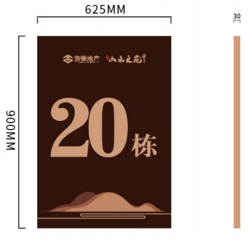 | 楼栋牌 | 625*1000*30 | 个 | 18 | 1.0mm不锈钢激光切割造型焊接精工打磨 油漆采用汽车烤漆，logo文字以及假山采用丝网印刷或者UV打印工艺。 | 420 | 7560
10 |  | 停车场指示标识 | 500*2000*70 | 个 | 2 | 1.2mm不锈钢激光切割造型做分层焊接精工打磨 油漆采用汽车烤漆，图文丝网印刷；logo丝印，不发光。 | 1180 | 2360
11 | 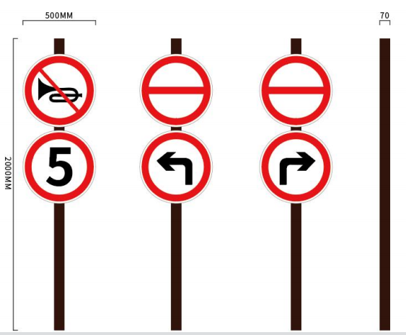 | 禁鸣限速 | 500*2000*70 | 个 | 2 | 65*3mm不锈钢圆管，激光切割颜色采用汽车烤漆，板面采用1.0mm不锈钢板或者采用铝板表面贴 反光膜粘贴 | 850 | 1700
12 |  | 转弯慢行 | 500*2000*70 | 个 | 2 | 1.2mm不锈钢激光切割造型烤漆，反光膜粘贴，圆管Φ60*3mm，烤漆 | 850 | 1700
13 |  | 草地牌 | 650*730*30 | 个 | 4 | 1.0mm不锈钢激光切割造型做分层焊接精工打磨 油漆采用汽车烤漆，图文丝网印刷，单面。 | 220 | 880
14 |  |  | 520*700*30 | 个 | 4 |  | 220 | 880
15 |  | 草地牌 | 310*700*30 | 个 | 4 | 1.0mm不锈钢激光切割造型做分层焊接精工打磨 油漆采用汽车烤漆，图文丝网印刷，单面。 | 220 | 880
16 |  |  | 420*600*30 | 个 | 4 |  | 220 | 880
17 |  | 戏水牌 | 450*750*30 | 个 | 3 | 1.0mm不锈钢激光切割造型做分层焊接精工打磨 油漆采用汽车烤漆，图文丝网印刷，单面。 | 220 | 660
18 |  | 树铭牌 | 210*145*8 | 个 | 60 | 8mmPVC雕刻，汽车烤漆，图文丝网印刷 | 15 | 900
19 |  | 宠物便桶 | 2200*400*360 | 个 | 4 | 1.0mm不锈钢激光切割造型焊接精工打磨采用汽车烤漆，图文丝网印刷；立柱方管60*60*3mm | 1100 | 4400
20 | 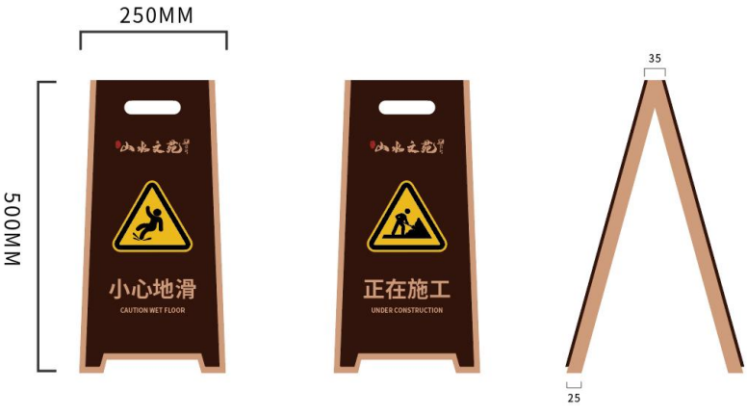 | 人字牌 | 500*250*30 | 个 | 30 | 1.0mm不锈钢切割焊接，汽车烤漆，文案采用：喷漆印刷或者UV打印形式。 | 180 | 5400
21 |  | 温馨提示 | 500*290*8 | 个 | 38 | 8mmPVC雕刻，汽车烤漆，图文丝网印刷 | 20 | 760
22 |  |  | 180*60*3 | 个 | 38 | 3mm亚克力雕刻，汽车烤漆，图文背印 | 7 | 266
23 |  |  | 180*60*3 | 个 | 38 |  | 7 | 266
24 |  |  | 300*135*5 | 个 | 170 | 5mmPVC雕刻，汽车烤漆，图文丝网印刷 | 7 | 1190
25 |  |  | 210*175*3 | 个 | 38 | 3mm亚克力雕刻，汽车烤漆，图文背印 | 8 | 304
26 |  |  | 200*60*3 | 个 | 38 |  | 11 | 418
27 | 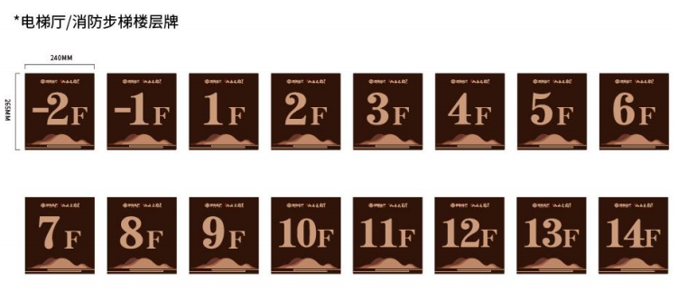 | 电梯厅楼层牌 | 240*265*8 | 个 | 428 | 8mmPVC雕刻汽车烤漆，图文丝网印刷 | 18 | 7704
28 |  |  |  |  |  |  |  | 0
29 |  |  |  |  |  |  |  | 0
30 |  |  |  |  |  |  |  | 0
31 | 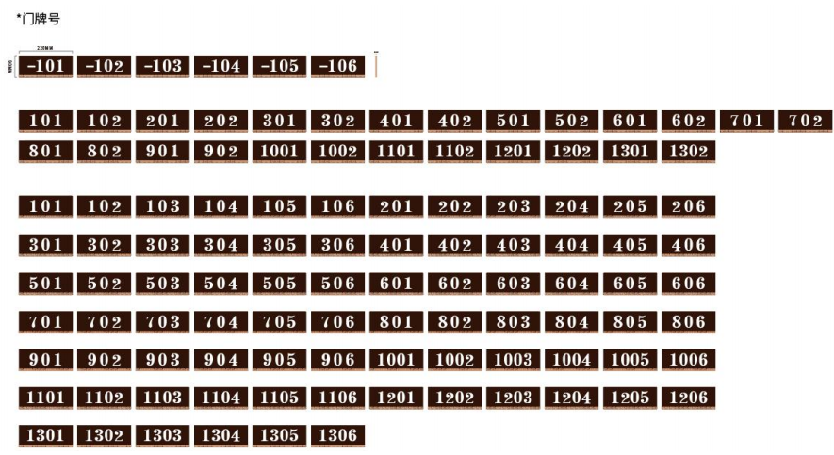 | 门牌号 | 220*90*5 | 个 | 822 | 5mm亚克力雕刻，文字内容背丝印，背烤漆 | 10 | 8220
32 |  |  |  |  |  |  |  | 0
35 |  | 电梯标识 | 270*120*5 | 个 | 39 | 5mm亚克力雕刻，文字内容背丝印，背烤漆 | 15 | 585
36 |  | 电梯安全提示标识 | 200*500*3 | 个 | 39 | 3mm亚克力雕刻背烤漆，内容背丝印 | 25 | 975
37 | 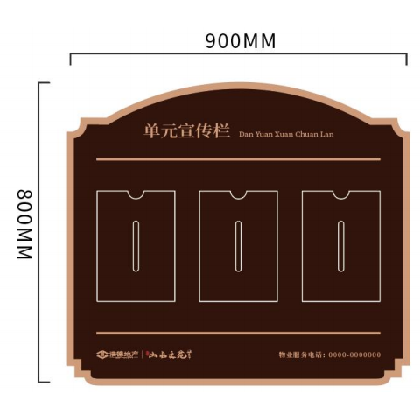 | 单元宣传栏 | 900*800*10 | 个 | 38 | 10mmPVC雕刻，汽车烤漆，logo文字边框丝印；5mm亚克力插槽（A4） | 220 | 8360
38 |  | 乘梯须知 | 200*310*8 | 个 | 39 | 8mmPVC雕刻汽车烤漆，图文丝网印刷 | 16 | 624
39 | 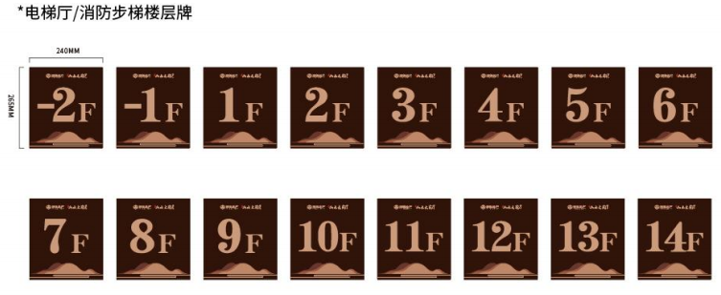 | 消防步梯楼层牌(13层楼栋楼梯间) | 240*265 | 个 | 172 | 8mmPVC雕刻烤漆，图文丝网印刷 | 20 | 3440
40 |  | 消火栓使用方法 | 300*300 | 个 | 472 | 高清写真粘贴 | 5 | 2360
41 |  | 防火门 | 240*100 | 个 | 283 | 5mm亚克力雕刻，图文背印、汽车烤漆 | 11 | 3113
42 |  | 水暖井 | 250*100*5 | 个 | 443 | 5mm亚克力雕刻，图文背印、汽车烤漆 | 12 | 5316
43 |  | 强弱电井 | 250*100*5 | 个 | 443 | 5mm亚克力雕刻，图文背印、汽车烤漆 | 12 | 5316
44 |  | 单元大堂管家介绍 | 594*420 | 个 | 38 | 5mm亚克力，背印，亚克力插槽60*90 | 175 | 6650
45 |  | 紧急按钮 | 220*70 | 个 | 39 | 2+2亚克力板 | 15 | 585
46 | 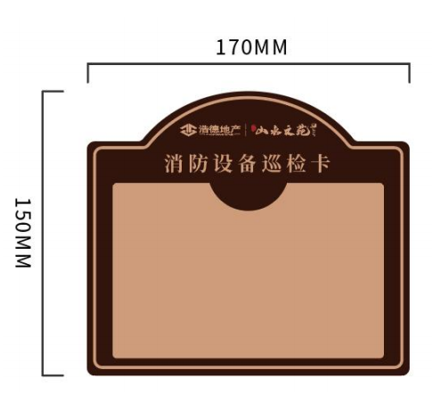 | 消防设备巡检卡 | 170*150*5 | 个 | 472 | 5mm亚克力雕刻背烤漆，图文背丝网印刷；3mm亚克力插槽（135*95mm） | 19.5 | 9204
47 |  | 保洁责任栏 | 240*370 | 个 | 38 | 10mmPVC喷漆丝印，粘贴3mm亚克力插槽 | 35 | 1330
48 |  | 电梯尺寸说明牌 | 170*150 | 个 | 39 | 3mm亚克力雕刻，uv背打印 | 8 | 312
49 |  | 末端试水 | 200*80 | 个 | 37 | 3mm亚克力雕刻，uv背打印 | 7 | 259
50 | 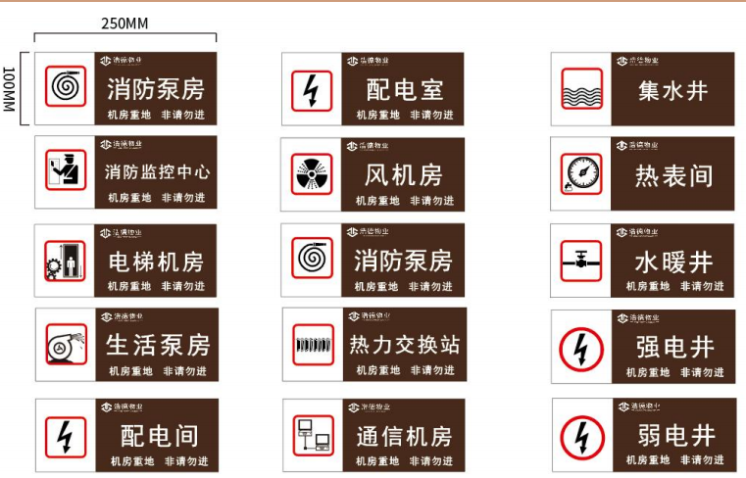 | 高压配电室 | 250*100 | 个 | 4 | 3mm亚克力雕刻，图文背印、汽车烤漆 | 10 | 40
51 |  | 热交换站 |  | 个 | 2 |  | 10 | 20
52 |  | 消防控制室 |  | 个 | 1 |  | 10 | 10
53 |  | 低压配电室 |  | 个 | 2 |  | 10 | 20
54 |  | 消防泵房 |  | 个 | 1 |  | 10 | 10
55 |  | 低压配电间 |  | 个 | 14 |  | 10 | 140
56 |  | 风机房（组） |  | 个 | 1 |  | 10 | 10
57 |  | 警示牌 | 150*70 | 个 | 10 | 3mm亚克力雕刻，图文背印、汽车烤漆 | 7 | 70
58 |  | 设备标识牌 | 170*150 | 个 | 30 | 5mm亚克力雕刻，汽车背烤漆，文字边框背丝刷，3mm亚克力插槽（135*95mm） | 15 | 450
59 |  | 管道阀门标识 | 170*130 | 个 | 50 | 5mm亚克力雕刻，汽车背烤漆，文字边框背丝刷，3mm亚克力插槽（135*95mm） | 15 | 750
60 |  | 天台重地 | 220*160 | 个 | 10 | 8mmPVC雕刻烤漆，丝印 | 10 | 100
61 |  | 单元门腰线 | 1000*135 | 个 | 38 | 玻璃磨砂贴户外uv打印 | 15 | 570
62 |  | 监控重地，闲人免进 | 220*160 | 个 | 1 | 5mm亚克力雕刻背烤漆，内容uv打印 | 12 | 12
63 |  | 入园须知 | 600*400 | 个 | 2 | 8mmPVC雕刻烤漆，内容uv打印 | 35 | 70
64 |  | 入库须知 | 900*600 | 个 | 2 | 10mmPVC雕刻烤漆，内容uv打印 | 63 | 126
65 |  | 文明养犬 | 900*600 | 个 | 4 | 10mmPVC雕刻烤漆，内容uv打印 | 63 | 252
66 |  | 设备重地，闲人免进 | 220*160 | 个 | 5 | 10mmPVC雕刻烤漆，内容uv打印 | 10 | 50
67 |  | 您已进入监控区域，请注意言行举止 | 300*200 | 个 | 10 | 5mm亚克力雕刻背烤漆，内容uv打印 | 15 | 150
68 | 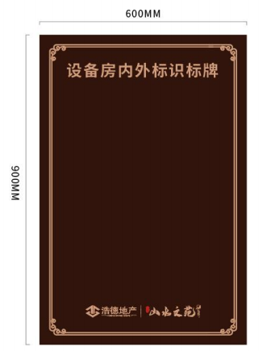 | 设备房内外标识标牌 | 900*600 | 个 | 20 | 5mm亚克力雕刻背烤漆，内容uv打印 | 175 | 3500
69 |  | 消防逃生线路指示牌（洋房首层1个、小高每层一个） | 500*300 | 个 | 186 | 5mm亚克力雕刻背背打印，内容uv打印 | 40 | 7440
70 |  | 游乐设施说明 | 900*600 | 个 | 2 | 10mmPVC雕刻烤漆，内容uv打印 | 70 | 140
71 |  | 便民柜 | 1100*1900*400 | 套 | 2 | 材质：采用1.2不锈激光焊接焊接 精工打磨，正面采用0.5钢化玻璃，文案丝印或者打印。 | 1846.5 | 3693
76 | 合计 | 大写：壹拾陆万玖仟圆整 |  |  |  |  |  | 168000

